最新 清水
 | 川辺郡猪名川町清水字八ノ坪８区画 土地分譲（建築条件無し）
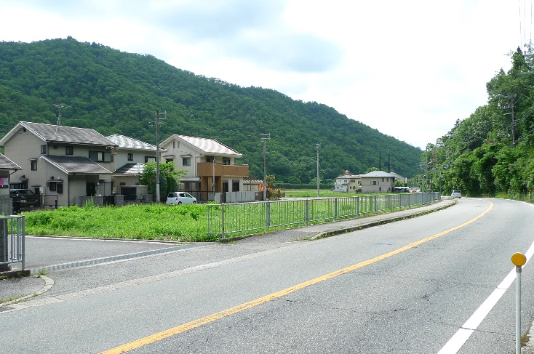

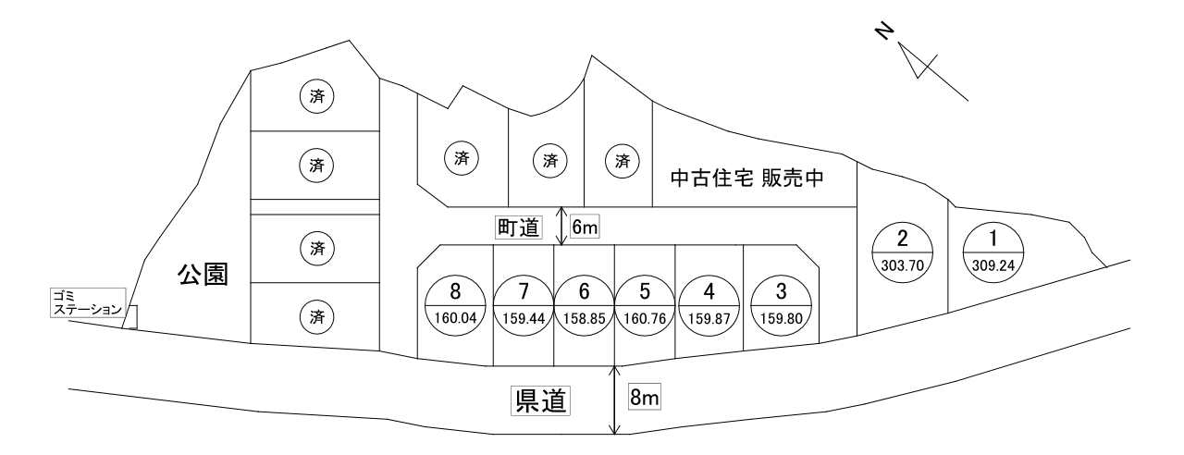

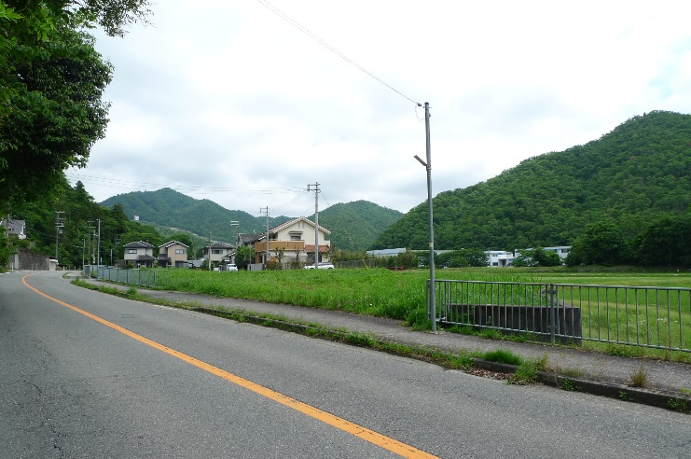

物件概要
●所在地：川辺郡猪名川町清水字八ノ坪1-11他
●交通：能勢電鉄日生中央駅より車で20分
●土地面積：158.85㎡～309.24㎡●建ぺい率：50%容積率：80% |  |  |  | 地 番 | ㎡ | 面 積 | 価 格
●市街化調整区域（特例措置基準８に該当●建築条件無し |  |  | ① | 1-12,1-13 | 309.24 | 93.54坪 | 6,547,000 | 円
●上下水道引込済み●引渡し：即時●取引形態：売主 |  |  | ② | 1-11,1-14 | 303.70 | 91.86坪 | 6,430,000 | 円
 |  |  | ③ | 1-15 | 159.80 | 48.33坪 | 3,383,000 | 円
お問い合わせ |  |  | ④ | 1-16 | 159.87 | 48.36坪 | 2,901,000 | 円
ユーケーハウジング株式会社 |  |  | ⑤ | 1-17 | 160.76 | 48.62坪 | 2,917,000 | 円
TEL072-737-5548 |  |  | ⑥ | 1-18 | 158.85 | 48.05坪 | 2,883,000 | 円
 |  |  | ⑦ | 1-19 | 159.44 | 48.23坪 | 2,893,000 | 円
 |  | ※概略図に付現地を優先します。 | ⑧ | 1-20 | 160.04 | 48.41坪 | 3,387,000 | 円

最新 川面
 | 川辺郡猪名川町島字川面４区画 土地分譲 （建築条件無し）
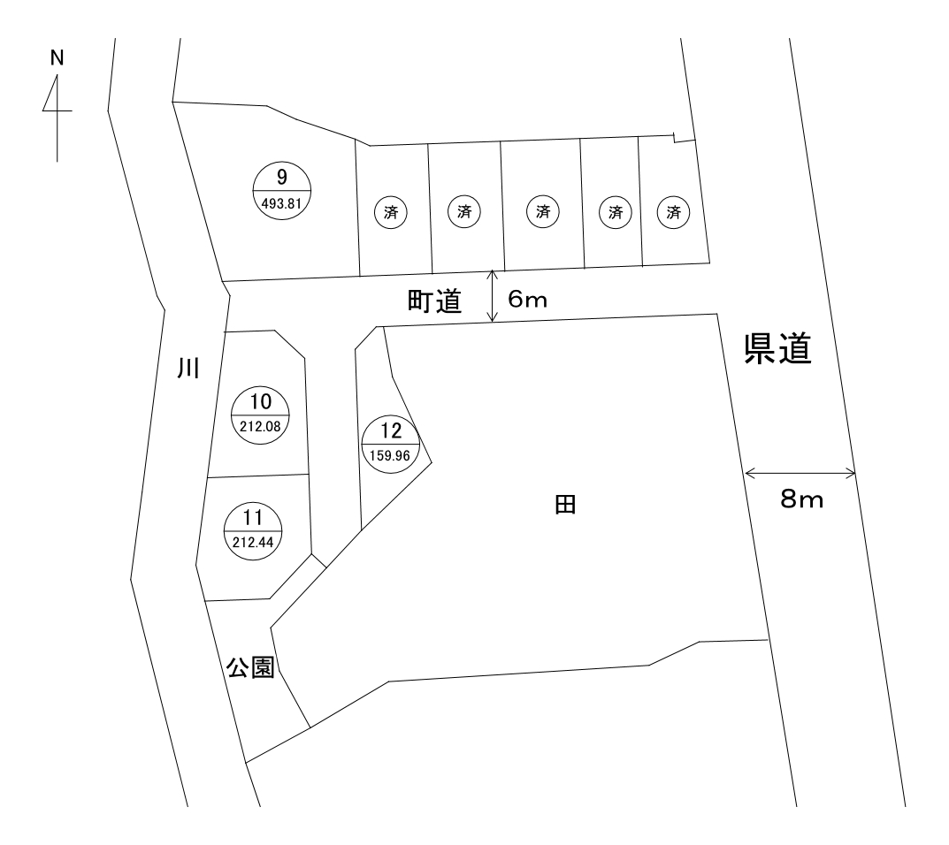

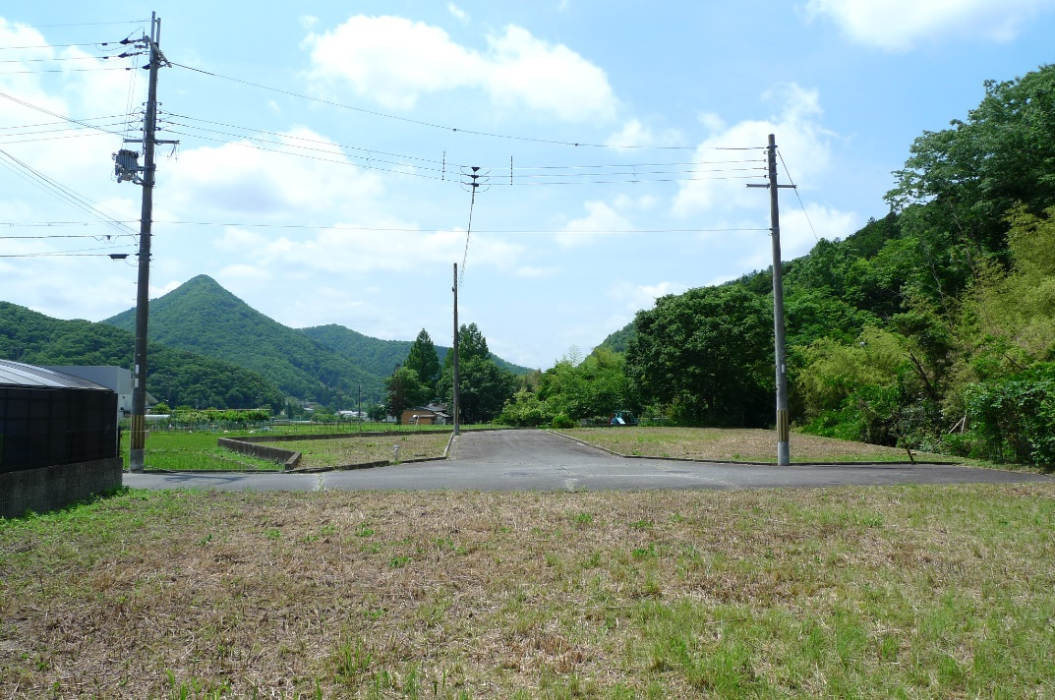

 |  |  | 物件概要
 |  |  | ●所在地：川辺郡猪名川町島字川面23-10他
 |  |  | ●交通：日生中央駅より車で22分
 |  |  | ●土地面積：159.96㎡～493.81㎡●建ぺい率：50%容積率：200%
 |  |  | ●市街化調整区域（特例措置基準８に該当）●建築条件無し）
 |  |  | ●上下水道引込済み●引渡し：即時●取引形態：売主

 |  |  | 地 番 | ㎡ | 面 積 | 価 格
 |  | ⑨ | 23-10,23-18 | 493.81 | 149.37坪 | 8,972,000 | 円
 |  | ⑩ | 23-14 | 212.08 | 64.15坪 | 3,852,000 | 円
お問い合わせ |  | ⑪ | 23-19 | 212.44 | 64.26坪 | 3,852,000 | 円
ユーケーハウジング株式会社 |  | ⑫ | 23-13 | 159.96 | 48.38坪 | 1,936,000 | 円
TEL 072-737-5548
 |  |  |  |  | ※概略図に付現地を優先します。

